Istruzioni
ISTRUZIONI PER LA COMPILAZIONE DEL MODELLO
Premessa:
Il regolamento Recovery and Resilience Facility (RRF) prevede che nessuna misura inclusa nel Recovery and Resilience Plan (RRP) debba comportare un danno significativo agli obiettivi ambientali ai sensi dell'articolo 17 del regolamento sulla Tassonomia (1). Inoltre, la valutazione del RRP deve garantire che ogni singola misura, cioè ogni riforma e ogni investimento, all'interno del piano sia conforme al principio "do-no-significant-harm" (DNSH).

La Commissione ha fornito orientamenti tecnici sulle modalità di applicazione del principio DNSH nel contesto dell'RRF tramite la guida, pubblicata il 12 febbraio 2021, e i relativi allegati disponibili anche in italiano al seguente link:
https://eur-lex.europa.eu/legal-content/EN/TXT/?uri=CELEX:52021XC0218(01)

In particolare, la Commissione ha preparato una lista di controllo (cfr. allegato I) per sostenere l'analisi di conformità. La lista di controllo si basa sul seguente albero delle decisioni (p. 12 della guida tecnica):
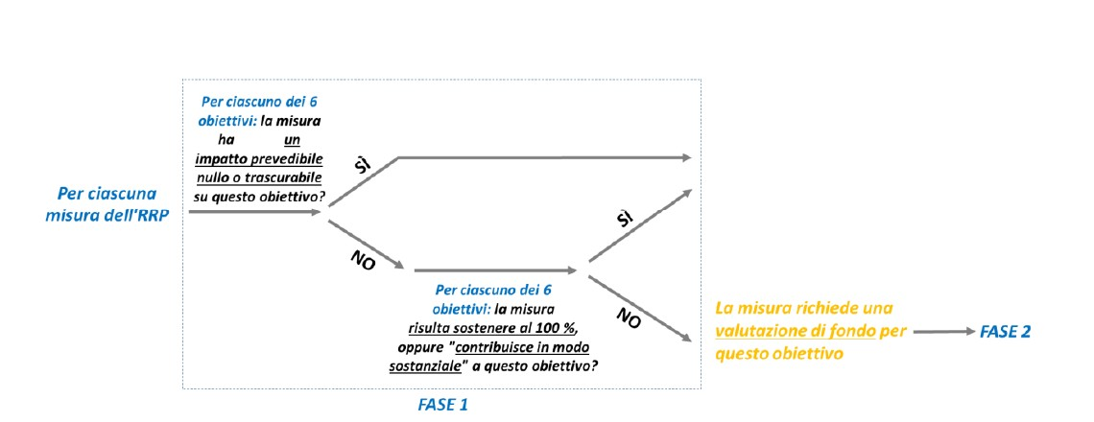
Il presente template propone quindi un modello unico per raccogliere le informazioni necessarie alla valutazione delle misure alla luce del principio del DNSH coerentemente con il testo del regolamento e le indicazioni operative della Commissione.

Istruzioni operative per la compilazione del foglio "Valutazione DHSH":

Immettere il numero della missione e del cluster, la denominazione della misura (riforma/investimento), il referente e la data di compilazione nel riquadro arancione in alto a sinistra (colonna C).

FASE 1 (colonne D-E)
Considerare gli effetti diretti e indiretti primari della misura in oggetto su ciascuno degli obiettivi ambientali (colonna C) e rispondere alla domanda della colonna D.
Nel caso in cui la misura abbia un impatto nullo o trascurabile su l'obiettivo considerato (opzione A della risposta) o sia considerata conforme al principio DNSH per tale obiettivo (opzioni B e C) → la valutazione DNSH può assumere una forma semplificata. In tal caso fornire una breve motivazione per tale obiettivo ambientale nella colonna E.

Se per tutti e sei gli obiettivi considerati non è mai selezionata l'opzione "D", si può non procedere con la Fase 2.

Qualora la risposta sia "D" per almeno uno degli obiettivi, è necessario procedere alla Fase 2 della lista di controllo (solo) per gli obiettivi ambientali corrispondenti.

Per simulazioni esemplificative di questa fase, cfr. allegato IV.

FASE 2 (colonne F-G-H)
La parte 2 della lista di controllo include, per ciascuno dei sei obiettivi, le domande corrispondenti ai requisiti legali della valutazione DNSH. Affinchè una misura possa essere inserita nel piano le risposte alle domande della parte 2 della lista di controllo devono essere 'no', per indicare che non viene fatto alcun danno significativo all'obiettivo ambientale specifico (colonna G).
È quindi necessario fornire una valutazione sostanziale del rispetto del principio DNSH (colonna H). Nella cella è possibile selezionare una serie di opzioni basate sull'elenco di supporto fornito nell’allegato alla guida tecnica dalla Commissione. L'uso di questo elenco è facoltativo e ciascuna opzione può essere integrata liberamente identificare il tipo di evidenza a supporto della misura rispetto alla conformità al DNSH.
Ove necessario a corredo della valutazione fornita nella lista di controllo, è possibile fornire analisi supplementari e/o documenti giustificativi, in modo mirato e limitato, per corroborare ulteriormente le risposte alle domande della lista.

Per simulazioni esemplificative di questa fase, cfr. allegato IV.

NB. Qualora non sia fornita una motivazione di fondo sufficiente, la Commissione può ritenere che una data misura sia associata a un possibile danno significativo ad alcuni dei sei obiettivi ambientali.

1. Il "regolamento sulla tassonomia" si riferisce al regolamento (UE) n. 2020/852 sull'istituzione di un quadro per facilitare gli investimenti sostenibili, stabilendo un sistema di classificazione (o "tassonomia") per le attività economiche eco-sostenibili.

